상품제안서
송월 컬러풀170g 1P+컬러고리 핸드타올 3P | 상품코드: S45419

 |  |  |  |  |  |  | 02-713-8555 | www.synergygift.co.kr
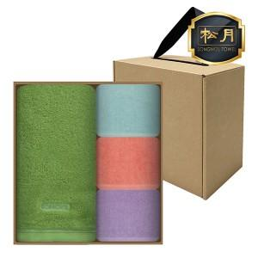

【상세/제작정보】 | <span style="font-size: 14pt;">※ 자수인쇄 특성상 인쇄 난이도에 따라서 인쇄비 편차 발생 됩니다.</span>

【인쇄/포장옵션】 | 실크, 자수 / 포장불가능

【공급단가】 | 수량 | 30~ | 100~ | 300~ | 1,000~ | 3,000~
*VAT별도 | 단가 | 10,590원 | 10,020원 | 9,530원 | 9,290원 | 9,120원

【상품 URL】 | https://www.synergygift.co.kr:443/src/goods_detail.php?gdno=45419

